Лист1
Поле | 1 | 2 | 3 | 4 | 5 | 6 | 7 | 8 | 9 | 10
Заголовок | Надпись накладывается на поле | Орфографическая ошибка | Не соответсвие оформления страницы регистраци (а именно кнопка "Зарегистрироваться") с ТЗ | Не соответсвие страницы входа в приложение (а именно поля для ввода данных) с ТЗ | Не соответствие кнопок на странице входа с ТЗ | Не работает кнопка скрытия пароля (поле повторного ввода) | Не соответствиеа с ТЗ (нет картинок на жанрах) | Не соответствие надписи с ТЗ(текст немного смещен влево) | Не работает кнопка «не нравится» | Не прогружаются избранные треки
Шаги воспроизведения | Перейти на страницу регистрации | Открыть приложение | Открыть страницу регистрации | Открыть приложение | Открыть страницу входа | Открыть страницу регистрации | Открыть страницу анкетирования | Открыть страницу с предложенными треками | Открыть страницу с предложенными треками | Открыть страницу «Избранное»
Фактический результат | Визульный баг | Надпись "Зарегестрироваться" | Визуальный баг (не влияет на выполнение функций приложения) | Визуальный баг (не влияет на выполнение функций приложения) | Визуальный баг (не влияет на выполнение функций приложения) | Не скрывается пароль | Визуальный баг (не влияет на выполнение функций приложения) | Визуальный баг (не влияет на выполнение функций приложения) | Не работает функционал кнопки | Треки не добавляются в избранное
Ожидаемый результат | Правильное оформление по ТЗ | Надпись "Зарегистрироваться" | Правильное оформление по ТЗ( убрать жирный шрифт) | Правильное оформление по ТЗ( сделать поля более широкие) | Белый шрифт текста на кнопке "Зарегистрироваться" | Скрытие пароля | Картинки жанров, как в ТЗ | Текст посередине | Корректный функционал кнопки | Возможность посмотреть треки
Вложения | 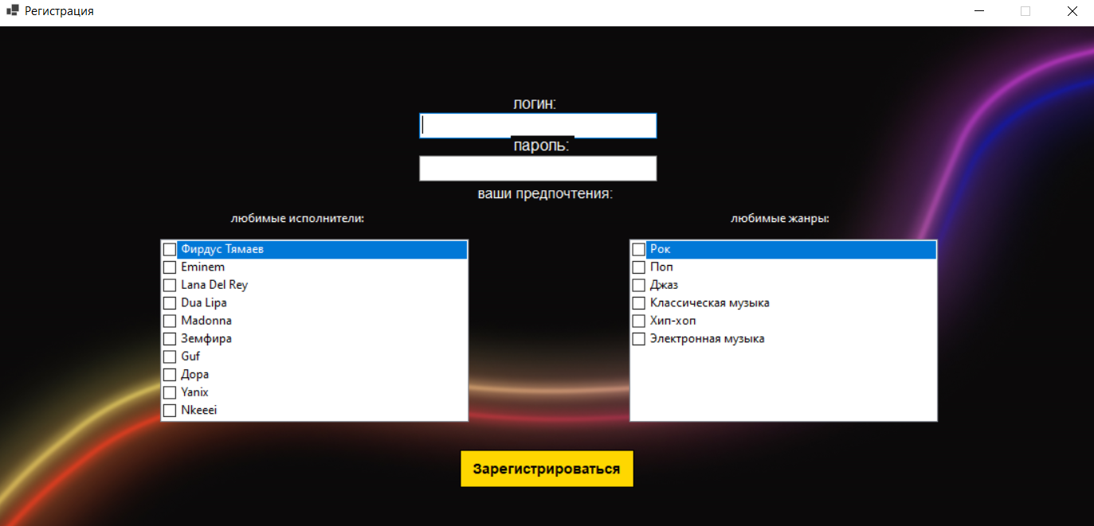 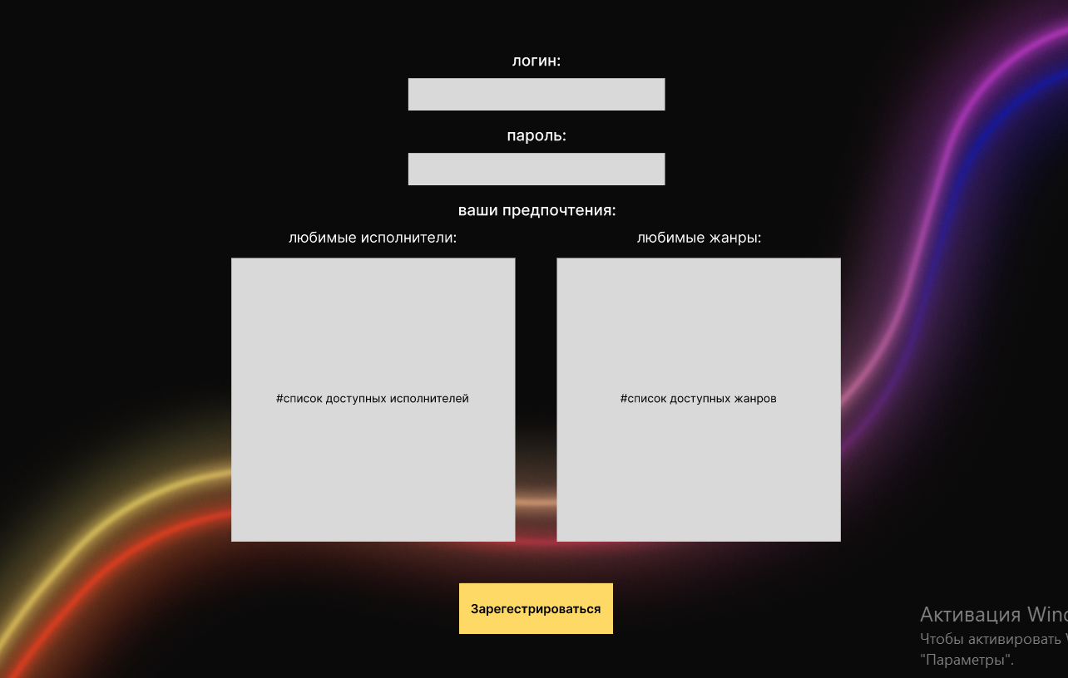 | 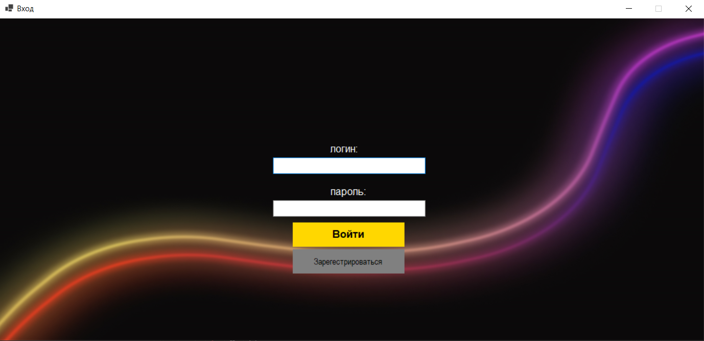 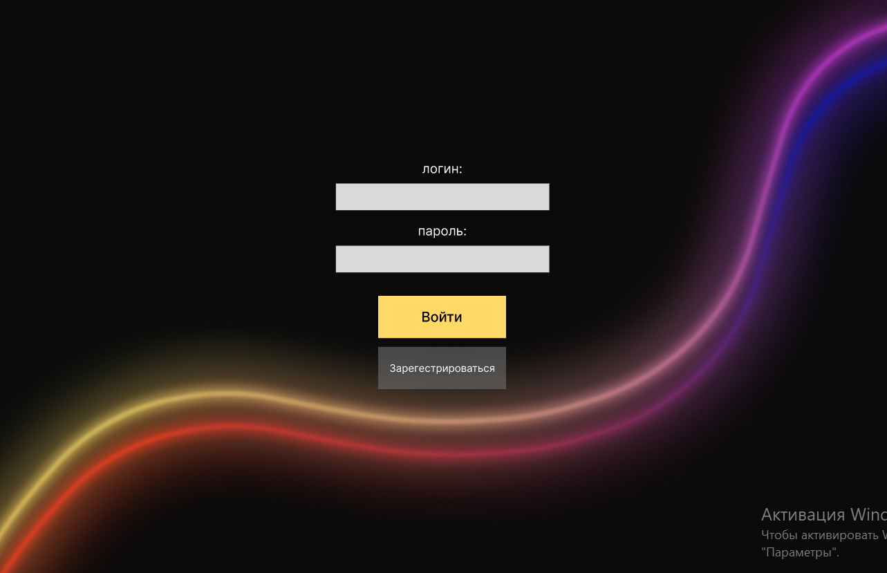 |  |  |  | 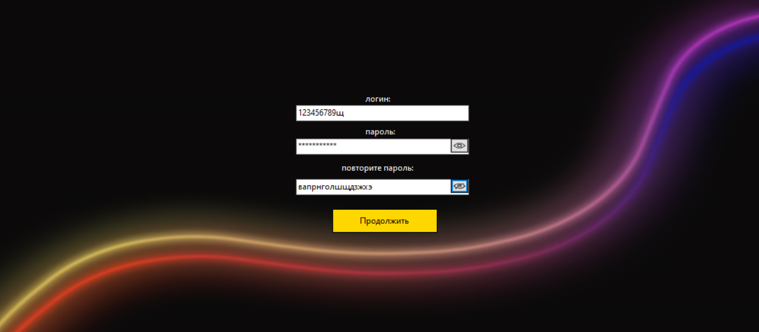 | 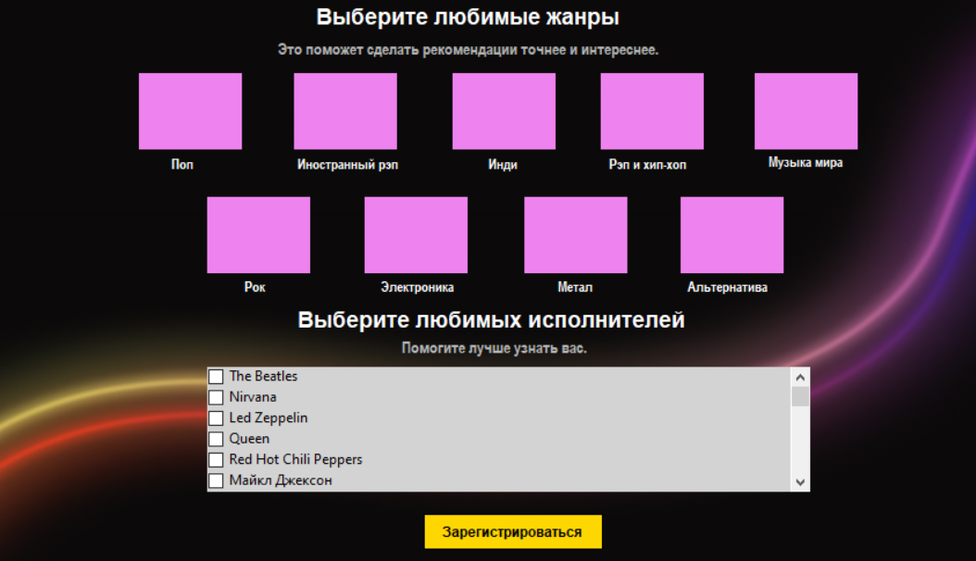 | 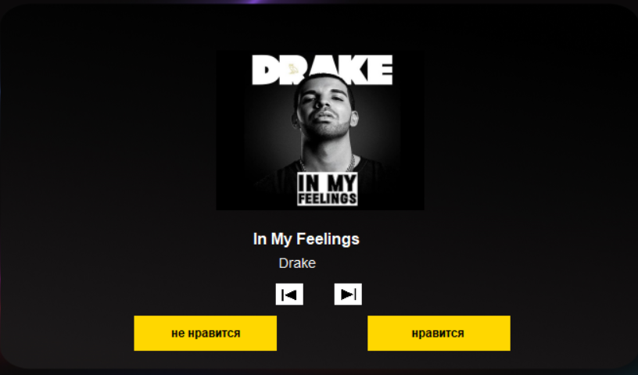 |  | 
Дополнительная информация | Ни каких доп. действий не нужно для выявления данного бага | Ни каких доп. действий не нужно для выявления данного бага | Ни каких доп. действий не нужно для выявления данного бага | Ни каких доп. действий не нужно для выявления данного бага | Ни каких доп. действий не нужно для выявления данного бага | Ни каких доп. действий не нужно для выявления данного бага | Ни каких доп. действий не нужно для выявления данного бага | Ни каких доп. действий не нужно для выявления данного бага | Ни каких доп. действий не нужно для выявления данного бага | Ни каких доп. действий не нужно для выявления данного бага
Приоритет | Средний | Легкий | Легкий | Легкий | Легкий | Средний | Средний | Легкий | Тяжелый | Тяжелый
Статус

